SOK krav
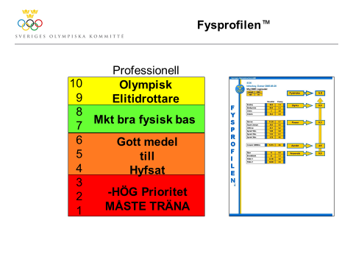
Fysprofilen Senior ELIT
10 | Olympisk nivå
9 | Elitidrottare
8 | Mycket god fysisk bas
7
6 | - Medel
5 | Kan följa ordinarie träning
4
3 | - Hög prioritet
2 | Måste tränars
1

